xgWeitianshi5——新增（换色）
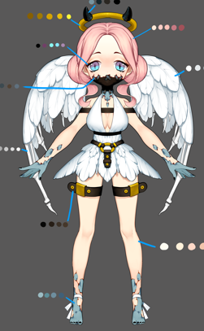
id | 怪物名称 | 角色原画/参考图 | 弱点拆分 |  | 动作类别 | 动作名称 | 动作规则 | 动作描述 | 参考图 | 动作资源名 | 是否循环 | 伴随特效描述
xgWeitianshi5 |  |  | 施法（挂接点） | 命名:e_shifa | 基础动作 | 待机 | 用于战斗待机及村落待机，2秒循环，动作幅度要小。总长2s |  |  | daiji | 是
 |  |  | 受击（挂接点） | 命名:e_shouji |  | 物攻 | 单击，1秒时击中，需要先往前跳50cm. 总长2s |  |  | wugong | 否 | 通用特效
 |  |  | 头顶（挂接点） | 命名:e_jihuo |  | 法攻 | 蓄力1秒 1.5秒时放出，先往前跳50cm.总长2s |  |  | fagong | 否 | 通用特效
 |  |  |  |  |  | 死亡 | 1.5秒倒地，1.5秒一定要踏实的死在地上。2秒做完动作 总长2s |  |  | siwang | 否
 |  |  |  |  |  | 胜利 | 2秒循环动作 总长2s |  |  | shengli | 是
 |  |  |  |  |  | 跑步 | 跑步速度10m/s循环 总长15帧 |  |  | paobu | 是
 |  |  |  |  |  | 防御 | 2秒循环，非常明显的防护动作。总长2s |  |  | fangyu | 是
 |  |  |  |  |  | 受控 | 2秒循环 弱点露出，动作幅度非常小 总长2s |  |  | shoukong | 是
 |  |  |  |  |  | 受击 | boss受击晃动不要大，要小，不要使弱点位移范围超过20cm 总长15帧 |  |  | shouji | 否
 |  |  |  |  |  | 出场 | 1.5秒，亮相动作，不是跳入。 总长2s |  |  | chuchang | 否
 |  |  |  |  | 大招 | 大招炫耀 | 群体暗属性伤害几率附加禁止回血buff |  |  | dazhaoxuanyao | 否

xgMengyan5——补充大招
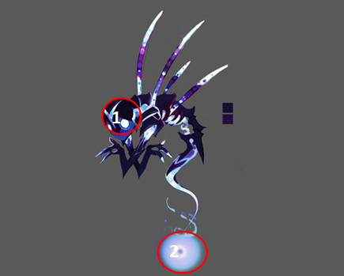
id | 怪物名称 | 角色原画/参考图 | 弱点拆分 |  | 动作类别 | 动作名称 | 动作规则 | 动作描述 | 参考图 | 动作资源名 | 是否循环 | 伴随特效描述
xgMengyan5 |  |  | 施法（挂接点） | 命名:e_shifa | 大招 | 大招炫耀 | 3秒20次暗物理伤害 |  |  | dazhaoxuanyao | 否
 |  |  | 受击（挂接点） | 命名:e_shouji |  | 大招 |  |  |  | dazhao | 否
 |  |  | 头顶（挂接点） | 命名:e_jihuo

xgChange5——换色
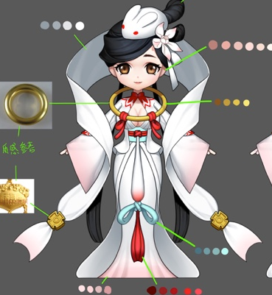
id | 怪物名称 | 角色原画/参考图 | 弱点拆分 |  | 动作类别 | 动作名称 | 动作规则 | 动作描述 | 参考图 | 动作资源名 | 是否循环 | 伴随特效描述
xgChange5 |  |  | 施法（挂接点） | 命名:e_shifa | 新增大招 | 大招炫耀 | 3秒20次暗法术伤害 |  |  | dazhaoxuanyao | 否
 |  |  | 受击（挂接点） | 命名:e_shouji |  | 大招 |  |  |  | dazhao | 否
 |  |  | 头顶（挂接点） | 命名:e_jihuo

xgIfrit5——换色
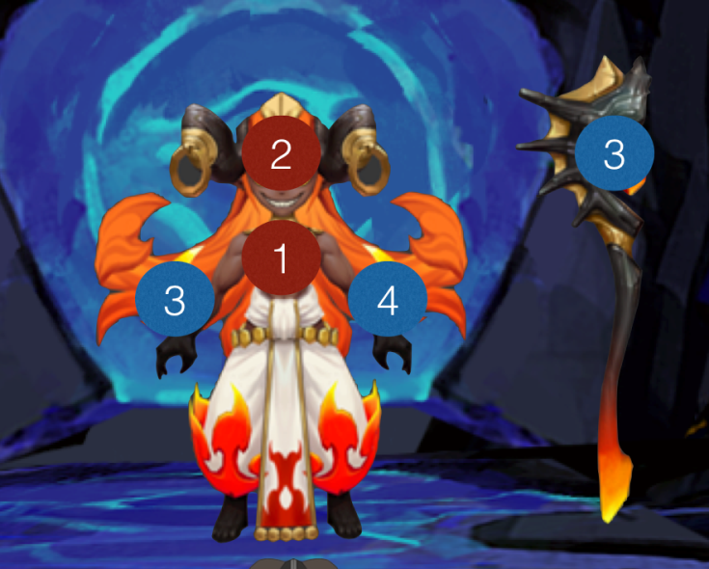
id | 怪物名称 | 角色原画/参考图 | 弱点拆分 |  | 动作类别 | 动作名称 | 动作规则 | 动作描述 | 参考图 | 动作资源名 | 是否循环 | 伴随特效描述
xgIfrit5 |  |  | 施法（挂接点） | 命名:e_shifa | 复用火系伊芙利特动作
 |  |  | 受击（挂接点） | 命名:e_shouji
 |  |  | 头顶（挂接点） | 命名:e_jihuo

xgDujiaoshou5——换色
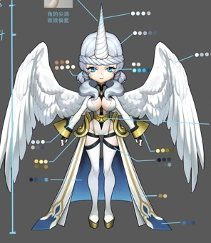
id | 怪物名称 | 角色原画/参考图 | 弱点拆分 |  | 动作类别 | 动作名称 | 动作规则 | 动作描述 | 参考图 | 动作资源名 | 是否循环 | 伴随特效描述
xgDujiaoshou5 |  |  | 施法（挂接点） | 命名:e_shifa | 复用光系独角兽动作
 |  |  | 受击（挂接点） | 命名:e_shouji
 |  |  | 头顶（挂接点） | 命名:e_jihuo

bosschaoxue51Langren5
id | 角色原画/参考图 | 弱点拆分 |  | 动作类别 | 动作名称 | 动作规则 | 动作描述 | 参考图 | 动作资源名 | 是否循环 | 伴随特效描述
bosschaoxue51Langren5 | 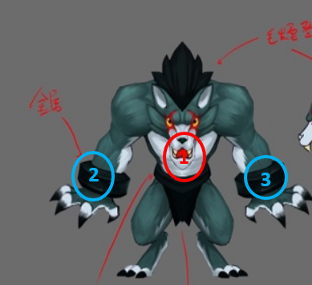 | 施法（挂接点） | 命名:e_shifa
 |  | 受击（挂接点） | 命名:e_shouji
 |  | 头顶（挂接点） | 命名:e_jihuo
 |  | 弱点1（挂接点）+mesh | 身体，挂接点名：wp_body，mesh名称：mesh_body

 |  | 弱点2（挂接点）+mesh | 左护腕，挂接点名：wp_lcuff，mesh名称：mesh_lcuff

 |  | 弱点3（挂接点）+mesh | 右护腕，挂接点名：wp_rcuff，mesh名称：mesh_rcuff

2

bosschaoxue52Mengyan5
id | 角色原画/参考图 | 弱点拆分 |  | 动作类别 | 动作名称 | 动作规则 | 动作描述 | 参考图 | 动作资源名 | 是否循环 | 伴随特效描述
bosschaoxue52Mengyan5 |  | 施法（挂接点） | 命名:e_shifa | 大招 | dazhaoxuanyao | 不是很像物理点点点大招炫耀
 |  | 受击（挂接点） | 命名:e_shouji |  | dazhao | 未找到

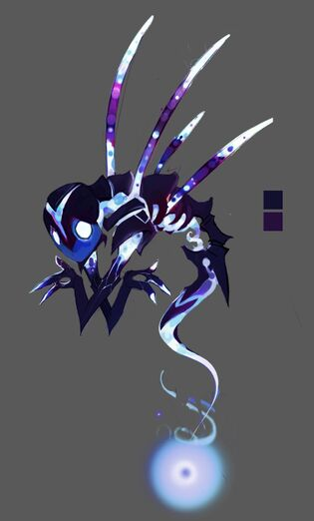
1
2
 |  | 头顶（挂接点） | 命名:e_jihuo
 |  | 弱点1（挂接点）+mesh | 身体，挂接点名：wp_body，mesh名称：mesh_body

 |  | 弱点2（挂接点） | 灵魂之源，挂接点名：wp_soul

2

bosschaoxue53Xiaochou3
id | 角色原画/参考图 | 弱点拆分 |  | 动作类别 | 动作名称 | 动作规则 | 动作描述 | 参考图 | 动作资源名 | 是否循环 | 伴随特效描述
bosschaoxue53Xiaochou3 |  | 施法（挂接点） | 命名:e_shifa
 |  | 受击（挂接点） | 命名:e_shouji
 |  | 头顶（挂接点） | 命名:e_jihuo
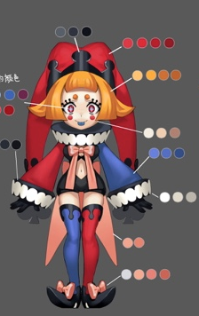
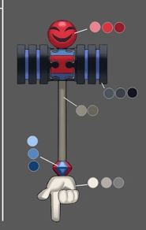
1
2
 |  | 弱点1（挂接点）+mesh | 身体，挂接点名：wp_body，mesh名称：mesh_body

 |  | 弱点2（挂接点）+mesh | 武器，挂接点名：wp_weapon，mesh名称：mesh_weapon

2

bosschaoxue54Bingyan3
id | 角色原画/参考图 | 弱点拆分 |  | 动作类别 | 动作名称 | 动作规则 | 动作描述 | 参考图 | 动作资源名 | 是否循环 | 伴随特效描述
bosschaoxue54Bingyan3 |  | 施法（挂接点） | 命名:e_shifa | boss技能4 | 变形 | 表示怪物在切换状态时，重塑身体 |  |  | bossbianxing
 |  | 受击（挂接点） | 命名:e_shouji
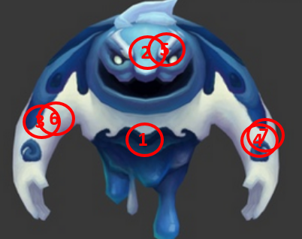
 |  | 头顶（挂接点） | 命名:e_jihuo
 |  | 弱点1（挂接点）+mesh | 身体，挂接点名：wp_body，mesh名称：mesh_body

 |  | 弱点2（挂接点） | 头，挂接点名：wp_head1

 |  | 弱点3（挂接点） | 右臂，挂接点名：wp_rleg1

2
 |  | 弱点4（挂接点） | 左臂，挂接点名：wp_lleg1

 |  | 弱点5（挂接点） | 头，挂接点名：wp_head2

 |  | 弱点6（挂接点） | 右臂，挂接点名：wp_rleg2

 |  | 弱点7（挂接点） | 左臂，挂接点名：wp_lleg2

bosschaoxue55Sheshou3
id | 角色原画/参考图 | 弱点拆分 |  | 动作类别 | 动作名称 | 动作规则 | 动作描述 | 参考图 | 动作资源名 | 是否循环 | 伴随特效描述
bosschaoxue55Sheshou3 |  | 施法（挂接点） | 命名:e_shifa
 |  | 受击（挂接点） | 命名:e_shouji
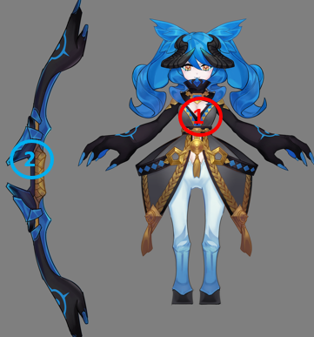
 |  | 头顶（挂接点） | 命名:e_jihuo
 |  | 弱点1（挂接点）+mesh | 身体，挂接点名：wp_body，mesh名称：mesh_body

 |  | 弱点2（挂接点）+mesh | 武器，挂接点名：wp_weapon，mesh名称：mesh_weapon

2

bosschaoxue56Huoniao3
id | 角色原画/参考图 | 弱点拆分 |  | 动作类别 | 动作名称 | 动作规则 | 动作描述 | 参考图 | 动作资源名 | 是否循环 | 伴随特效描述
bosschaoxue56Huoniao3 | 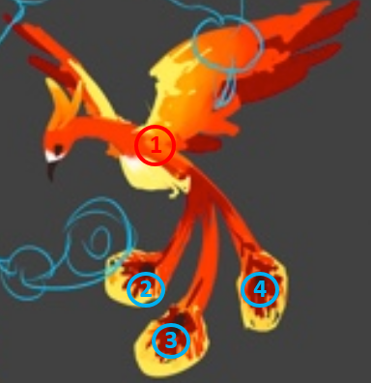 | 施法（挂接点） | 命名:e_shifa
 |  | 受击（挂接点） | 命名:e_shouji
 |  | 头顶（挂接点） | 命名:e_jihuo
 |  | 弱点1（挂接点）+mesh | 身体，挂接点名：wp_body，mesh名称：mesh_body

 |  | 弱点2（挂接点）+mesh | 右羽毛，挂接点名：wp_rfeather，mesh名称：mesh_rfeather

 |  | 弱点3（挂接点）+mesh | 中羽毛，挂接点名：wp_mfeather，mesh名称：mesh_mfeather

2
 |  | 弱点4（挂接点）+mesh | 左羽毛，挂接点名：wp_lfeather，mesh名称：mesh_lfeather

bosschaoxue57Wendige3
id | 角色原画/参考图 | 弱点拆分 |  | 动作类别 | 动作名称 | 动作规则 | 动作描述 | 参考图 | 动作资源名 | 是否循环 | 伴随特效描述
bosschaoxue57Wendige3 | 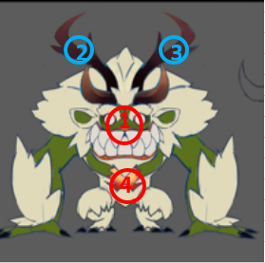 | 施法（挂接点） | 命名:e_shifa
 |  | 受击（挂接点） | 命名:e_shouji
 |  | 头顶（挂接点） | 命名:e_jihuo
 |  | 弱点1（挂接点）+mesh | 身体，挂接点名：wp_body，mesh名称：mesh_body

 |  | 弱点2（挂接点）+mesh | 右角，挂接点名：wp_rhorn，mesh名称：mesh_rhorn

 |  | 弱点3（挂接点）+mesh | 左角，挂接点名：wp_lhorn，mesh名称：mesh_lhorn

2
 |  | 弱点4（挂接点） | 心脏，挂接点名：wp_heart

bosschaoxue58Yimier4——新增
id | 角色原画/参考图 | 弱点拆分 |  | 动作类别 | 动作名称 | 动作规则 | 动作描述 | 参考图 | 动作资源名 | 是否循环 | 伴随特效描述
bosschaoxue58Yimier4 |  | 施法（挂接点） | 命名:e_shifa | boss技能1 | 冰晶 | 攻击敌方单体，造成XX%法攻水属性伤害 |  |  | bossYimier1
 |  | 受击（挂接点） | 命名:e_shouji | boss技能2 | 吹雪 | 使敌方单体眩晕2回合（需要一个冰冻特效挂在眩晕buff上） |  |  | bossYimier2
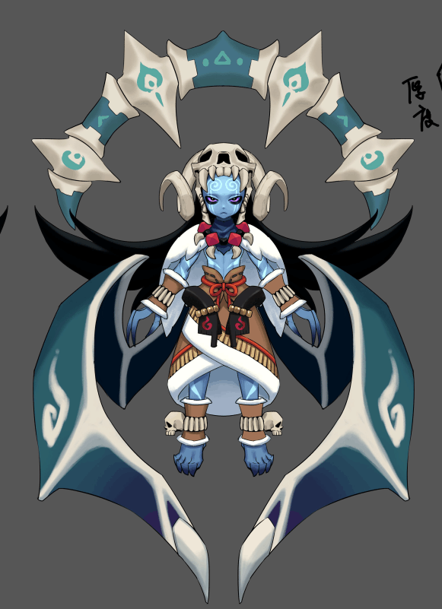
4
 |  | 头顶（挂接点） | 命名:e_jihuo | boss技能3 | 破冰 | 攻击敌方群体，造成XX%法攻水属性伤害；若目标存在吹雪技能添加的stun buff则造成大伤害 |  |  | bossYimier3
 |  | 弱点1（挂接点） | 身体，挂接点名：wp_body，mesh名称：mesh_body | boss技能4 | 吐息 | 攻击敌方群体，造成XX%法攻水属性伤害并概率附加效果 |  |  | bossYimier4

5
 |  | 弱点2（挂接点）+mesh | 右翅膀，挂接点名：wp_rwing，mesh名称：mesh_rwing

1
 |  | 弱点3（挂接点）+mesh | 左翅膀，挂接点名：wp_lwing，mesh名称：mesh_lwing

2
3
 |  | 弱点4（挂接点）+mesh | 骨盘，挂接点名：wp_bone，mesh名称：mesh_bone

 |  | 弱点5（挂接点）+mesh | 头骨，挂接点名：wp_skull，mesh名称：mesh_skull

bossminghe61Dujiaoshou5
id | 角色原画/参考图 | 弱点拆分 |  | 动作类别 | 动作名称 | 动作规则 | 动作描述 | 参考图 | 动作资源名 | 是否循环 | 伴随特效描述
bossminghe61Dujiaoshou5 | 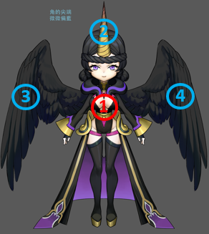 | 施法（挂接点） | 命名:e_shifa
 |  | 受击（挂接点） | 命名:e_shouji
 |  | 头顶（挂接点） | 命名:e_jihuo
 |  | 弱点1（挂接点）+mesh | 身体，挂接点名：wp_body，mesh名称：mesh_body

 |  | 弱点2（挂接点）+mesh | 角，挂接点名：wp_horn，mesh名称：mesh_horn

 |  | 弱点3（挂接点）+mesh | 右翅膀，挂接点名：wp_rwing，mesh名称：mesh_rwing

2
 |  | 弱点4（挂接点） | 左翅膀，挂接点名：wp_lwing，mesh名称：mesh_lwing

bossminghe62Anpusha5
id | 角色原画/参考图 | 弱点拆分 |  | 动作类别 | 动作名称 | 动作规则 | 动作描述 | 参考图 | 动作资源名 | 是否循环 | 伴随特效描述
bossminghe62Anpusha5 |  | 施法（挂接点） | 命名:e_shifa
 |  | 受击（挂接点） | 命名:e_shouji
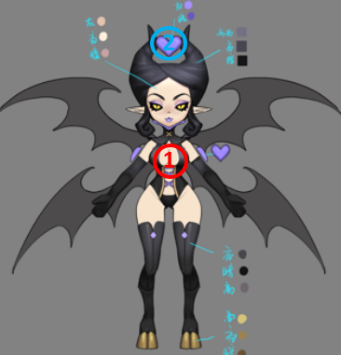
 |  | 头顶（挂接点） | 命名:e_jihuo
 |  | 弱点1（挂接点）+mesh | 身体，挂接点名：wp_body，mesh名称：mesh_body

 |  | 弱点2（挂接点）+mesh | 心，挂接点名：wp_heart，mesh名称：mesh_heart

2

bossminghe63Ifrit5
id | 角色原画/参考图 | 弱点拆分 |  | 动作类别 | 动作名称 | 动作规则 | 动作描述 | 参考图 | 动作资源名 | 是否循环 | 伴随特效描述
bossminghe63Ifrit5 |  | 施法（挂接点） | 命名:e_shifa
 |  | 受击（挂接点） | 命名:e_shouji
 |  | 头顶（挂接点） | 命名:e_jihuo
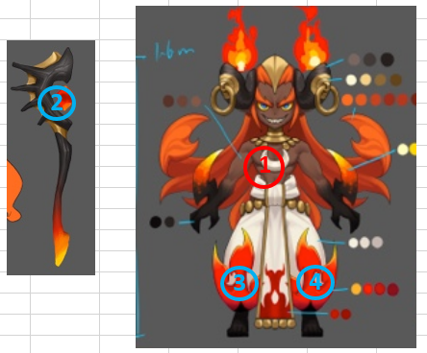
 |  | 弱点1（挂接点）+mesh | 身体，挂接点名：wp_body，mesh名称：mesh_body

 |  | 弱点2（挂接点）+mesh | 武器，挂接点名：wp_stone，mesh名称：mesh_stone

 |  | 弱点3（挂接点）+mesh | 右裤脚，挂接点名：wp_rleg，mesh名称：mesh_rleg

2
 |  | 弱点4（挂接点）+mesh | 左裤脚，挂接点名：wp_lleg，mesh名称：mesh_lleg

bossminghe64Nvyao5
id | 角色原画/参考图 | 弱点拆分 |  | 动作类别 | 动作名称 | 动作规则 | 动作描述 | 参考图 | 动作资源名 | 是否循环 | 伴随特效描述
bossminghe64Nvyao5 | 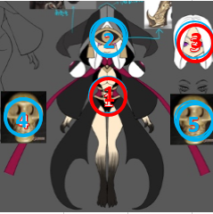 | 施法（挂接点） | 命名:e_shifa
 |  | 受击（挂接点） | 命名:e_shouji
 |  | 头顶（挂接点） | 命名:e_jihuo
 |  | 弱点1（挂接点）+mesh | 身体，挂接点名：wp_body，mesh名称：mesh_body

 |  | 弱点2（挂接点）+mesh | 面具，挂接点名：wp_mask，mesh名称：mesh_mask

 |  | 弱点3（挂接点） | 头，挂接点名：wp_head

2
 |  | 弱点4（挂接点）+mesh | 右魂器，挂接点名：wp_rhorcrux，mesh名称：mesh_rhorcrux

 |  | 弱点5（挂接点）+mesh | 左魂器，挂接点名：wp_lhorcrux，mesh名称：mesh_lhorcrux

bossminghe65Weitianshi5
id | 角色原画/参考图 | 弱点拆分 |  | 动作类别 | 动作名称 | 动作规则 | 动作描述 | 参考图 | 动作资源名 | 是否循环 | 伴随特效描述
bossminghe65Weitianshi5 | 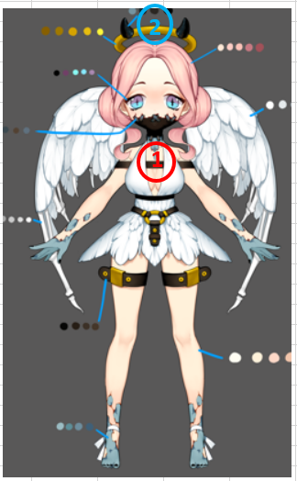 | 施法（挂接点） | 命名:e_shifa
 |  | 受击（挂接点） | 命名:e_shouji
 |  | 头顶（挂接点） | 命名:e_jihuo
 |  | 弱点1（挂接点）+mesh | 身体，挂接点名：wp_body，mesh名称：mesh_body

 |  | 弱点2（挂接点）+mesh | 光环，挂接点名：wp_aura，mesh名称：mesh_aura

2

bossminghe66Saibulesi5
id | 角色原画/参考图 | 弱点拆分 |  | 动作类别 | 动作名称 | 动作规则 | 动作描述 | 参考图 | 动作资源名 | 是否循环 | 伴随特效描述
bossminghe66Saibulesi5 |  | 施法（挂接点） | 命名:e_shifa
 |  | 受击（挂接点） | 命名:e_shouji
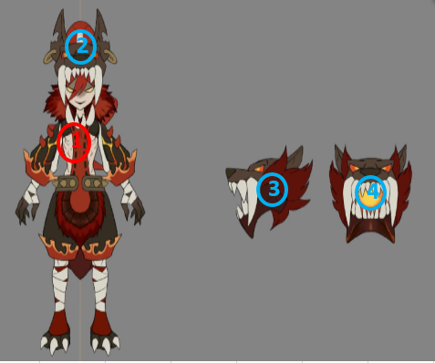
 |  | 头顶（挂接点） | 命名:e_jihuo
 |  | 弱点1（挂接点）+mesh | 身体，挂接点名：wp_body，mesh名称：mesh_body

 |  | 弱点2（挂接点）+mesh | 中头，挂接点名：wp_mhead，mesh名称：mesh_mhead

 |  | 弱点3（挂接点）+mesh | 右头，挂接点名：wp_rhead，mesh名称：mesh_rhead

2
 |  | 弱点4（挂接点）+mesh | 左头，挂接点名：wp_lhead，mesh名称：mesh_lhead

bossminghe67Change5
id | 角色原画/参考图 | 弱点拆分 |  | 动作类别 | 动作名称 | 动作规则 | 动作描述 | 参考图 | 动作资源名 | 是否循环 | 伴随特效描述
bossminghe67Change5 |  | 施法（挂接点） | 命名:e_shifa | boss技能 | 愤怒 | 提升自身XX%智力，持续999回合 |  |  | bossfennu
 |  | 受击（挂接点） | 命名:e_shouji
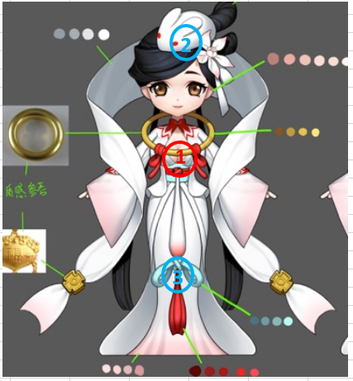
 |  | 头顶（挂接点） | 命名:e_jihuo
 |  | 弱点1（挂接点）+mesh | 身体，挂接点名：wp_body，mesh名称：mesh_body

 |  | 弱点2（挂接点）+mesh | 兔子，挂接点名：wp_rabbit，mesh名称：mesh_rabbit

 |  | 弱点3（挂接点）+mesh | 吊坠，挂接点名：wp_pendant，mesh名称：mesh_pendant

2

bossminghe68Karong5
id | 角色原画/参考图 | 弱点拆分 |  | 动作类别 | 动作名称 | 动作规则 | 动作描述 | 参考图 | 动作资源名 | 是否循环 | 伴随特效描述
bossminghe68Karong5 | 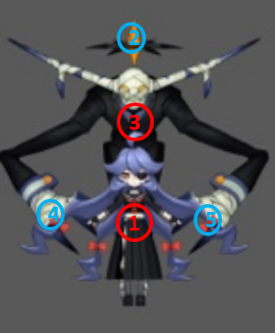 | 施法（挂接点） | 命名:e_shifa | 表现 | 1_shuijingqiusi | 改为和2_daiji一样，女孩不是倒下而是瘫坐在地上（用作状态机1,2之间的转换）
 |  | 受击（挂接点） | 命名:e_shouji
 |  | 头顶（挂接点） | 命名:e_jihuo
 |  | 弱点1（挂接点） | 女孩，挂接点名：wp_girl，mesh名称：mesh_girl

 |  | 弱点2（挂接点）+mesh | 宝石，挂接点名：wp_gem，mesh名称：mesh_gem

 |  | 弱点3（挂接点）+mesh | 身体，挂接点名：wp_body，mesh名称：mesh_body

2
 |  | 弱点4（挂接点）+mesh | 右爪，挂接点名：wp_rpaw，mesh名称：mesh_rpaw

 |  | 弱点5（挂接点）+mesh | 左爪，挂接点名：wp_lpaw，mesh名称：mesh_lpaw

xgHapi5——换色
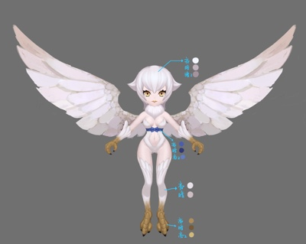
id | 怪物名称 | 角色原画/参考图 | 弱点拆分 |  | 动作类别 | 动作名称 | 动作规则 | 动作描述 | 参考图 | 动作资源名 | 是否循环 | 伴随特效描述
xgChange5 |  |  | 施法（挂接点） | 命名:e_shifa | 复用光系大招动作
 |  |  | 受击（挂接点） | 命名:e_shouji
 |  |  | 头顶（挂接点） | 命名:e_jihuo

xgDatiangou3——补充大招
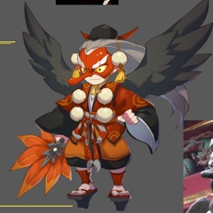
id | 怪物名称 | 角色原画/参考图 | 弱点拆分 |  | 动作类别 | 动作名称 | 动作规则 | 动作描述 | 参考图 | 动作资源名 | 是否循环 | 伴随特效描述
xgDatiangou3 |  |  | 施法（挂接点） | 命名:e_shifa | 大招 | 大招炫耀 | 3秒20次水法术伤害，如果目标有debuff时（有debuff标签的都算加成），伤害翻倍 |  |  | dazhaoxuanyao | 否
 |  |  | 受击（挂接点） | 命名:e_shouji |  | 大招 |  |  |  | dazhao | 否
 |  |  | 头顶（挂接点） | 命名:e_jihuo
 |  |  |  |  | 复用火系大天狗动作

